Sheet1
Issue items
문제점 | 개선 요청 사항 | 조치사항 | Status | 비고 (사진)
1. Error, alarm 발생 이후 끄는 버튼(reset) 없음 | Error, alarm 발생 이후 끄는 버튼(reset) 직관성 향상 필요. | Program 수정완료 | Done
2. 손끼임 안전사고우려 있음 | 내부 Door close error 발생 시 door open 되도록 수정 | Program 수정완료 | Done
3. Brush 내부확인 안됨 | 정면에서 확인 가능하게 변경 | Brush 정면 커버 제거 | Done
4. Water 분사기 장비 내부에 위치하도록 변경 | Water 분사기 장비 내부에 위치하도록 변경 | Water 분사기 장비 내부설치 | Done
5. 장비내부 어두움 | 장비 내부 조명 센서와 관계없이 필요할 때 계속 켜 둘 수 있게 하는 기능 추가 | Program 수정완료 | Done
6. cleaning종료 후 door open하면서 물이 kit 위에 떨어짐 | Cleaning 이후 장비 내부 door 정면부에 물맺힘 | Door Air bar에 Air tube 변경 (8~10파이) | Done
7. 장비 내부 물고임 | 장비 내부 물고임 현상 개선. | Drain Hole 방향으로 Air bar 장착, SBA tool kit 수준으로 개선 | Done
8. Belt pulley 뒤틀림 _ Done (Alignment 실시) | Belt pulley 뒤틀림 | Alignment 실시 | Done
9. L/M Bearing Water 보호장치 없음. | L/M Bellows_ 파트 구매로 7월 중 개선 예정 | 2/22 해당 부분은 장비 전체 concept 변경 시 반영하는 것으로 inform 전체 concept 변경 전 문제 발생 시 LM 교체하여 대응 | Done | 2/22 LM Guide 및 pulley와 연관 part 교체 비용 및 기간 높음
10. 2 Chamber 첫 Air blow 시 Door로 물 흘러나옴 | 2 Chamber 첫 Air blow 시 Door로 물 흘러나오는 현상 | - | Done
11. Water leakage Error 발생하지 않음 | Water leakage sensor 추가 검토 요청. | 2/22 해당 부분은 장비 전체 concept 변경 시 반영하는 것으로 inform | Done
12. 1ch 2ch Door open/close error 多발생 및 고정되지 않고 자주 풀림 | 1ch 2ch Door open/close Cylinder를 지지하는 Shaft 가 규격(굵기)이 맞지않음 | 2/22 조치 완료 | Done | 2/22 기존 bolting type ->bearing, snap ring type으로 반영
13. 1ch Door Open/Close 고정 Screw 망가짐 → 12번 항목과 동일 | 1ch Door Open/Close 고정 Screw 망가짐 → 12번 항목과 동일 |  | Done
14. Error 발생 후 Error 해제 시 Buzzer 도 같이 꺼질 수 있도록 Prog' 수정요 | Error 발생 후 Error 해제 시 Buzzer 도 같이 꺼질 수 있도록 Prog' 수정요 | 2/22 이미 조치되어 S/W반영 완료 | Done
15. M/C 가동 중 이미지와 같은 Error 가 연속적으로 발생되며 정상화되지 않음. | - 리셋 시 장비는 STOP 되어있으나 화면상에서는 RUN 상태로 되어 있음. - 움직이던 Motor 는 Initial 풀림. - 간혹 공정중지가 되지 않음. - Motor Initial 되지 않아 Program Reboot 진행함. 2/25 CH1의 Door Close Sensor 의 세팅할 수 있는 범위가 좁음(Cylinder 유격) | 2/22 Door sensor Snap-ring, bearing type으로 변경하여 해결완료 | Done
16. 두개의 Brush height가 서로 맞지 않음. | Brush height 조정. → Done | Alignment 실시 | Done
17. Brush Height 현재 위치값이 표시되지않아 누름정도를 알 수 없음. → 검토 진행 중 | Brush Height 현재 위치값이 표시되지않아 누름정도를 알 수 없음. | 2/22 해당 부분은 장비 전체 concept 변경 시 반영하는 것으로 inform | Done | 2/22 Torque 제어 or cylinder type 등 연관 part 교체 비용 및 기간 높음
18. 1ch Nozzle, Brush Forward/Backward 동작 시 멈추지 않음. → 검토 진행 중 | 1ch Nozzle, Brush Forward/Backward 동작 시 멈추지 않음. | 2/22 조치 완료 | Done | 2/22 센서 문제 / TimeOut 발생 시 멈춤
19. Ch1 Motor Initial 되지 않음 | Ch1 Motor Initial 되지 않음 | 2/22 조치 완료 | Done | 2/22 Pully tension adjust를 통해 해결완료
20. Ch2 Clean Nozzle BWD Time over error 발생. | Motor 점검 | 2/22 조치 완료 | Done | 2/22 Home position calibration
21. Ch1 Air nife 우측부 Pully 에서 Belt 가 반쯤걸쳐있음. | Pully & Belt Alignment | 2/22 조치 완료 | Done | 2/22 Pully tension adjust
E-Ring 탈거됨
22. Ch2 Door Cylinder 샤프트 및 힌지 부 E-Ring 이탈 | 2/24 E-Ring 재탈거 확인 되며 재체결 및 개선 필요. | 2/22 조치 완료 | Done | 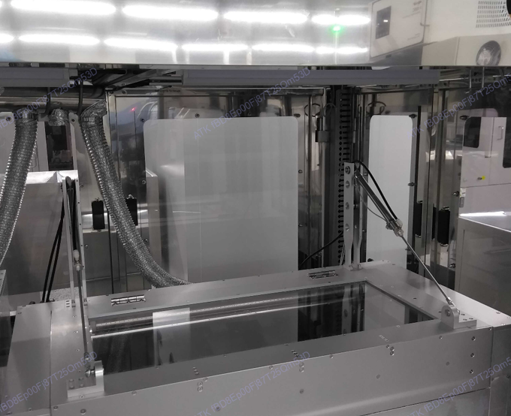 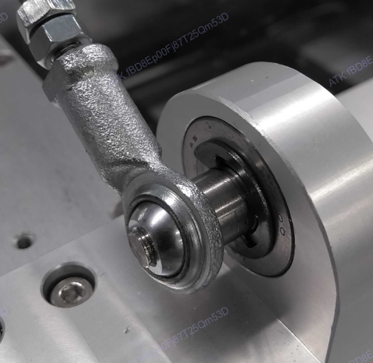 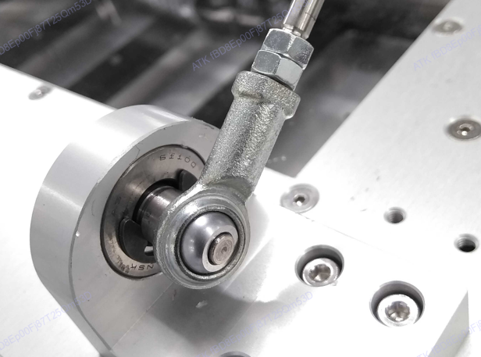 2/22 Snap ring 재 체결완료
23. Ch1, Ch2 Shaft Coupling Align 맞지않음 | Ch1, Ch2 Shaft Coupling Alignment (지속사용시 Broken유발 ) | stage <-> nozzle 간 align은 overlap 되어 있는 범위 내에 있어 작동 상 영향을 줄 수 있는 원인으로 판단하기 어려움 ->금주 중 align 및 ch1의 motor cable 교체 및 cal 진행예정 | Ongoing | Ch1, shaft fix block 및 shaft 재제작 예정 Ch2, 조정완료
24. Ch2 Door Open/Close Cylinder 지지부 흔들림 | Ch2 Door Open/Close Cylinder 지지부 Screw Size 변경 M4 -> M5 2/25 지지부 흔들림 상태확인 | 2/22 조치 완료 2/25 고정 스크류 재체결 | Done | 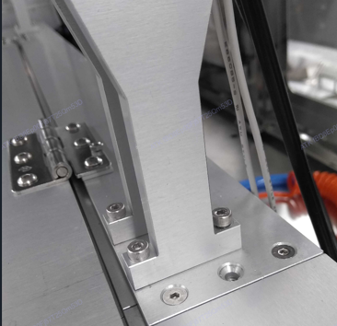 2/22 기존 bolting type->bearing, snap ring type으로 반영 (12번 항목과 내용같음)
Air Knife
- 케이블타이 임시고정
25. Ch1 Air Knife 를 케이블타이를 이용하여 임시로 매달아 놓음 | 2/25 Ch1 Air Knife 고정 및 Due date 필요 |  | Ongoing | 